機能概要図
イベント処理
・基準線設定
・刻印文字登録
・編集文字検索
・ラベリング配置
Auto CAD 操作
コマンド受信
・メニュー選択
・画像／アイテム選択
設定画面（C#）
・基準線直径入力
・分割数入力
設定情報
・基準線直径
・分割数
作図処理
・基準線作図
・ラベリング配置
Auto CAD
図面表示
Auto CAD
ライブラリ
Brand
DB
DBアクセス
・レコード検索
・レコード追加
BMPファイル
図面ファイル
画像I/O
・文字イメージ画像保存
図面I/O
・刻印文字DWG保存/読込
・編集文字DWG保存/読込
iniファイル
設定ファイル取得
・iniファイル読込
作図ユーティリティ
・線分作図
・寸法線作図
・アイテム配置
DDE通信
・メッセージ送受信
設定画面（VB）
・刻印文字登録
・編集文字検索
一時
BMPファイル
幾何計算ユーティリティ
・座標計算
・角度計算
初期処理
・初期設定
・クラス生成
自動化
CSVファイル
AT-B図面自動処理
・CSVデータ解析
・AT-B図面作図
・ラベリングコード表作図
・AT-B図面保存
CSV I/O
・CSVファイル読込
DBアクセス
・レコード検索
・レコード削除
図面I/O
・編集文字モデルDWG読込
・AT-B図面登録
手動／自動共通処理
・各種情報設定
・基準線、タイヤ作図
・ラベリング配置
・ラベリングコード表作図
・AT-B図面保存
図面ファイル
Brand
DB
自動処理の流れ
手動処理の流れ
共通処理の流れ

メニュー構成
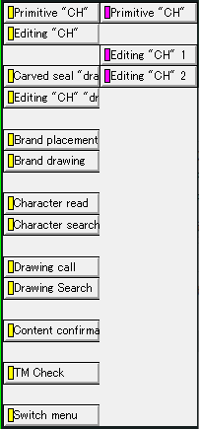
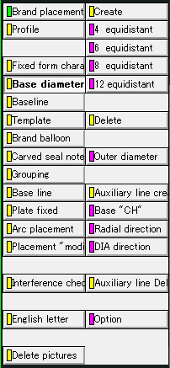
＜Advance CAD＞ | ＜Auto CAD＞

 | 「メイン」メニュー
Brand
C Hyou
承認申請図

 | 「Brand」メニュー
Primitive "CH"
Editing "CH"
Brand placement
Brand drawing
Character search
 | ① | ② | ③

 | ④ | ⑤

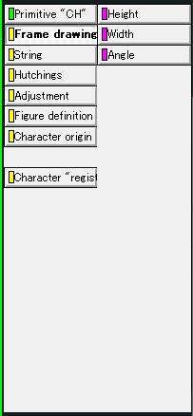
 | ①「Primitive "CH"」メニュー
Frame drawing
Figure definition
Character origin
Character "regist"

 | ②「Editing "CH"」メニュー
First character
One character
Auto Dimensions
Character "regist"

 | ③「Brand placement」メニュー
Base diameter line
Baseline
Template
Grouping
Arc placement
Base line
Brand balloon

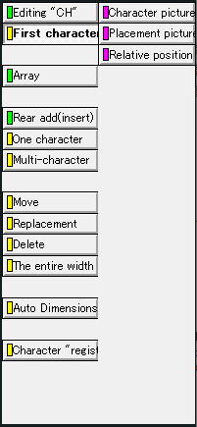
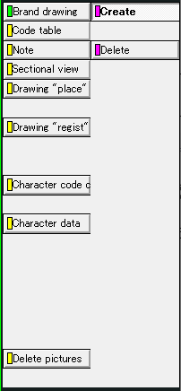
 | ④「Brand drawing」メニュー
Code table
Drawing "resist"

 | ⑤「Character search」メニュー
Primitive "CH"
Editing "CH" 1
Editing "CH" 2

リボンイメージ
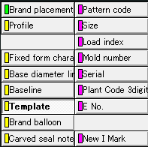
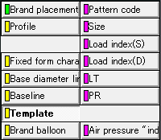
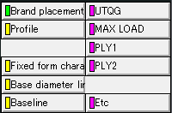
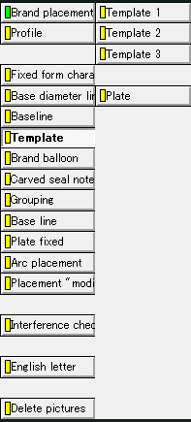
Brand
Primitive "CH"
Frame drawing
Character "regist"
Editing "CH"
Definition
Figure definition
Released
Create
Character origin
Delete
First character
Additional character
One character
Before adding character
Create
Auto Dimensions
Delete
Character "regist"
Create
Base diameter line
Delete
Brand placement
Create
Baseline
Delete
Create
Brand balloon
Delete
Base editing "CH"
Grouping
"Add" editing "CH"
Relative position
Auto Dimensions
Released
Create
Delete
Create
Base line
Delete
Target "CH"
Arc placement
Radial direction
DIA direction
Create

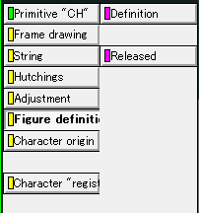
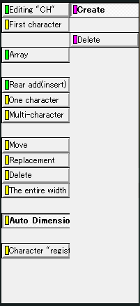
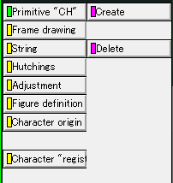
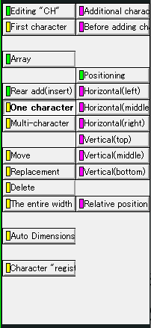
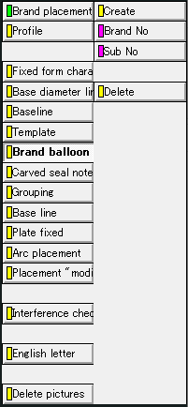
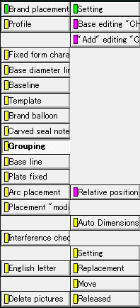
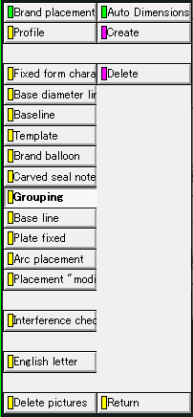
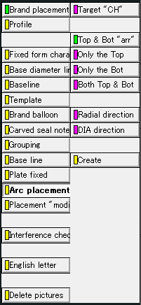

Brand placement
Mold number
Template1
Serial
Plant Code 3digit
E No.
New I Mark
UTQG
Template3
MAX LOAD
PLY1
PLY2
Etc
Pattern Code
Template2
Size
Load index(S)
Load index(D)
LT
Air pressure "indi"
PR
Plate
Brand drawing
Create
Code table
Delete
Drawing "regist"
Primitive "CH"
Character search
Editing "CH" 1
Editing "CH" 2
Character search

①「Primitive "CH"」
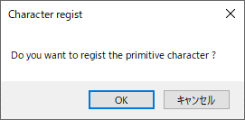
①「Primitive "CH"」メニュー

＜Advance CAD＞ | ＜Auto CAD＞

Primitive "CH"
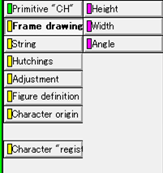
Frame drawing
Figure definition
Character origin
Character "regist"
①―1
①―2
①―3
①―4

Frame drawing
 | ①―1

 |  | 「文字枠サイズ設定」画面を表示

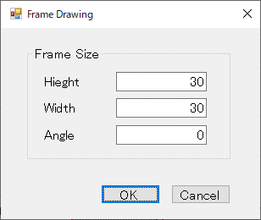

Figure definition
 | ①―2
Definition
Released
 |  |  | ・Definition：文字の形状を定義する
 |  |  | ・Released：文字の形状定義を解放する

Character origin
 | ①―3
Create
Delete
 |  |  | ・Create：文字枠の基準線を定義する
 |  |  | ・Delete：文字枠の基準線を削除する

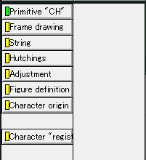
Character "regist"
 | ①―4

 |  | 「文字登録確認」画面を表示

②「Editing "CH"」
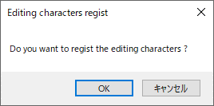
②「Editing "CH"」メニュー

＜Advance CAD＞ | ＜Auto CAD＞

Editing "CH"

First character
One character
Auto Dimensions
Character "regist"
②―1
②―2
②―3
②―4

First character
 | ②―1

 |  | 「親文字配置設定」画面を表示

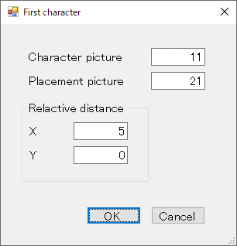

One character
 | ②―2
Additional character
Before adding character

 |  | 「追加文字設定」画面を表示

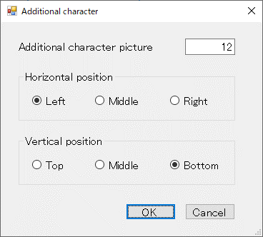

Additional character
Before adding character

 |  |  |  | 「配置直前文字設定」画面を表示

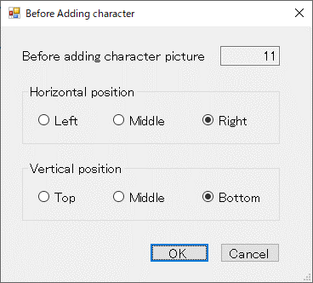

Auto Dimensions
 | ②―3
Create
Delete
 |  |  | ・Create：自動的に寸法線を作図する
 |  |  | ・Delete：寸法線を削除する

Character "regist"
 | ②―4

 |  | 「編集文字登録確認」画面を表示

③「Brand placement」
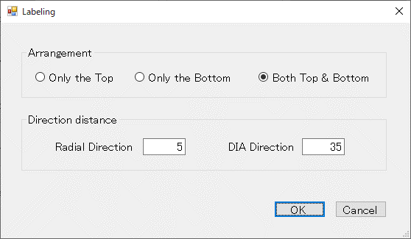
③「Brand placement」メニュー

＜Advance CAD＞ |  |  | ＜Auto CAD＞
Brand placement

Base diameter line
Baseline
Template
Brand balloon
Base line
Grouping
③―1
③―2
③―3
③―4
③―5
③―6
③―7
Arc placement

Base diameter line
 |  |  | ③―1
Create
Delete
 |  |  |  |  |  | ・Create：「基準線設定」画面を表示し基準線を作図する
 |  |  |  |  |  | ・Delete：基準線を削除する

 |  |  |  | 「基準線設定」画面を表示
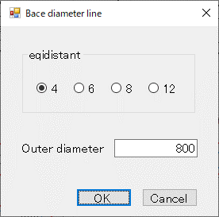

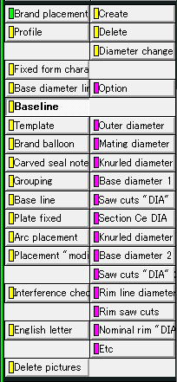
Baseline
 |  |  | ③―2
Create
Delete
 |  |  |  |  |  | ・Create：「タイヤ円設定」画面を表示しタイヤの円を作図する
 |  |  |  |  |  | ・Delete：「タイヤ円削除」画面を表示しタイヤの円を削除する

 |  | 「タイヤ円設定」画面を表示 |  |  |  |  |  | 「タイヤ円削除」画面を表示
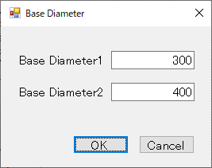
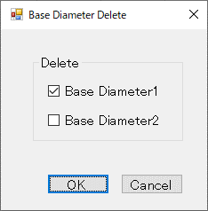

Template
 |  |  | ③―3
Template1
Template2
Template3
Plate

 |  |  |  |  |  |  |  |  |  | 「替え駒作成」画面
 |  |  |  |  |  |  |  |  |  | を表示
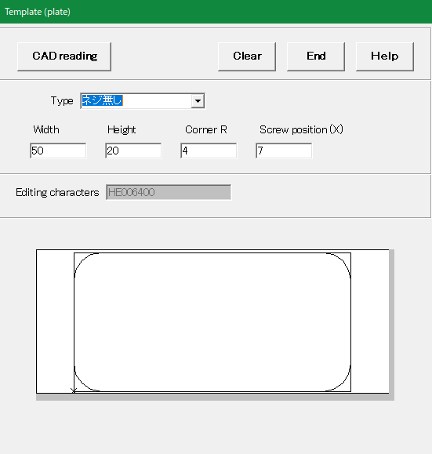

Template1

Mold number
Serial
Plant Code 3digit
E No.
New I Mark

 | 「Mold number呼出」画面 |  |  | 「Serial呼出」画面 |  |  | 「Plant Code 3digit呼出」 |  | 「E No. 呼出」画面 |  | 「New I Mark呼出」画面
 | を表示 |  |  | を表示 |  |  | 画面を表示 |  | を表示 |  | を表示
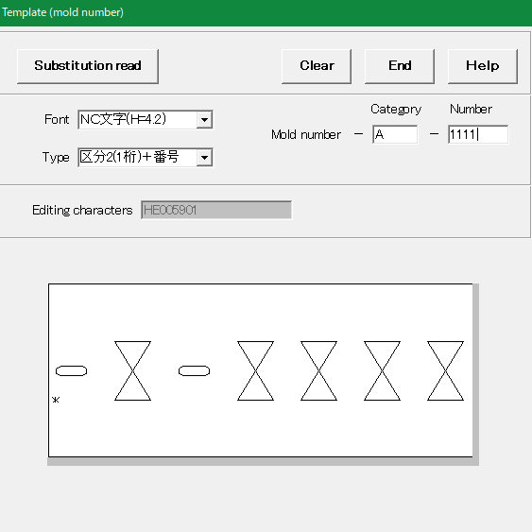
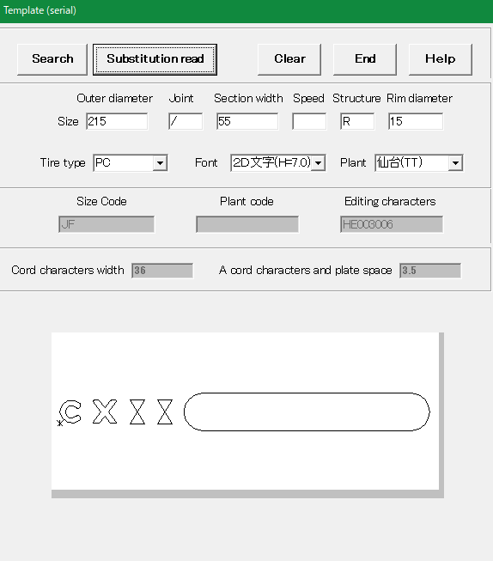
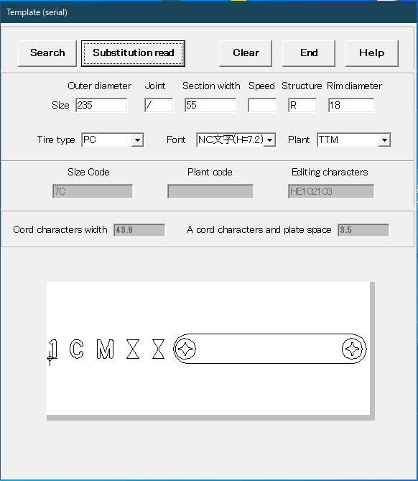
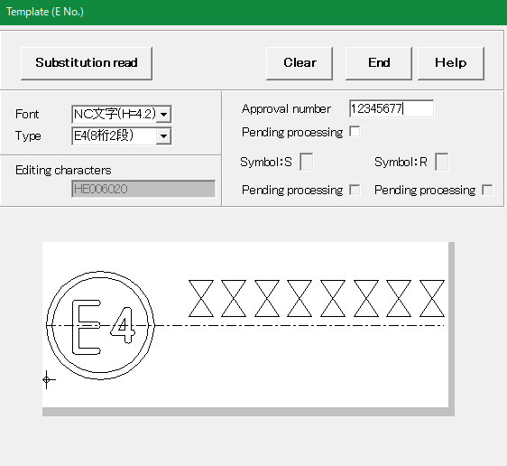
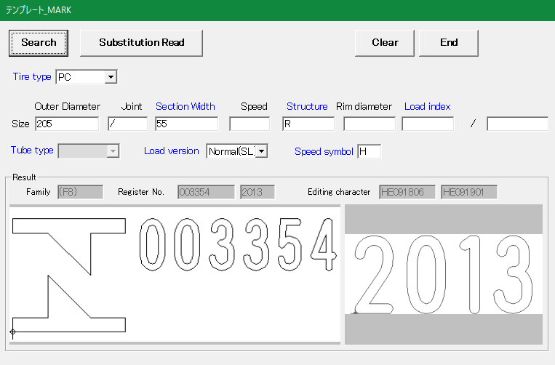

Template2

Pattern Code
Size
Load index(S)
Load index(D)
LT
PR
Air pressure "indi"

 | 「Pattern Code呼出」画面 |  |  | 「Size呼出」画面 |  |  | 「Load index(S)呼出」画面 |  |  | 「Load index(D)呼出」画面 |  | 「LT呼出」画面 |  | 「PR呼出」画面 | 「Air pressure "INDI"呼出」画面
 | を表示 |  |  | を表示 |  |  | を表示 |  |  | を表示 |  | を表示 |  | を表示 | を表示
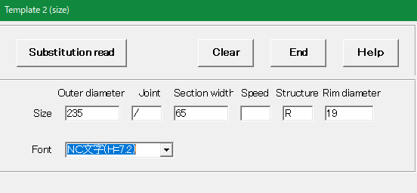
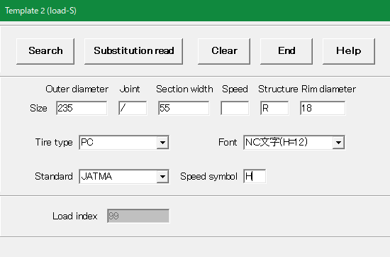
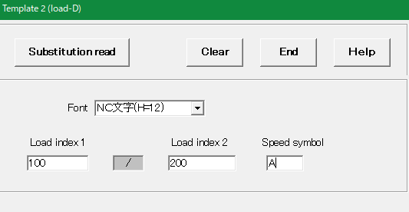
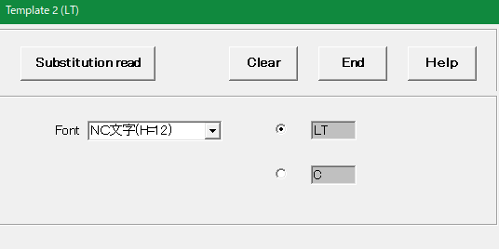
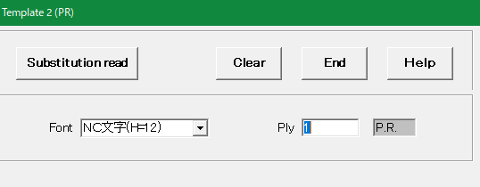
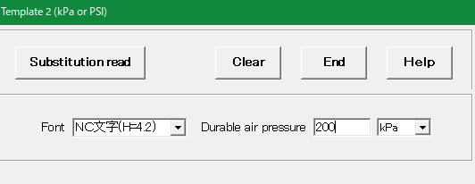

Template3

UTQG
MAX LOAD
PLY1
PLY2
Etc

 | 「UTQG呼出」画面 |  |  | 「MAX LOAD呼出」画面 |  |  | 「PAY1呼出」画面 |  |  | 「PAY2呼出」画面 |  | 「Etc呼出」画面
 | を表示 |  |  | を表示 |  |  | を表示 |  |  | を表示 |  | を表示
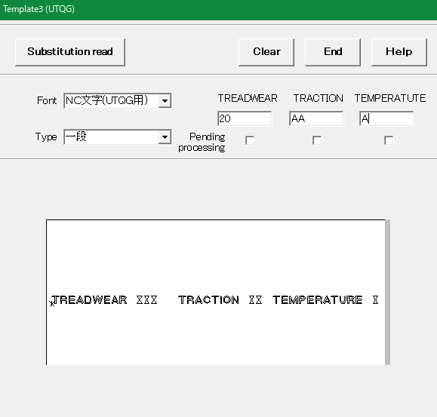
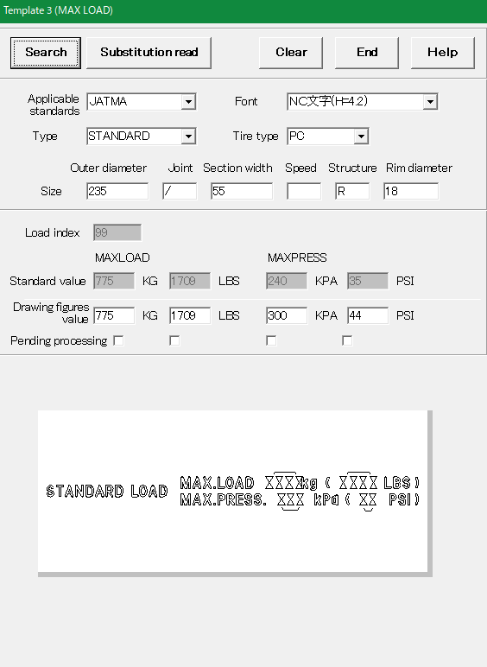
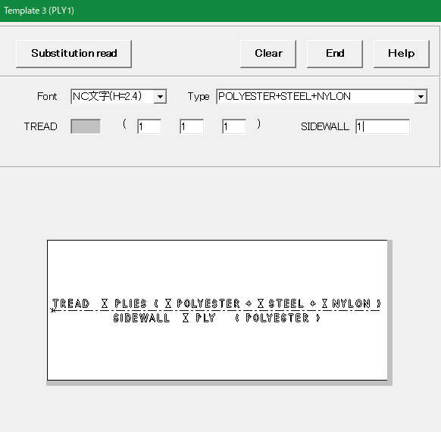
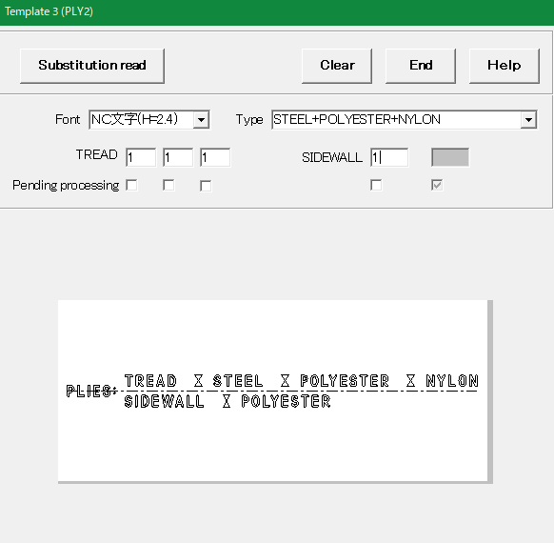
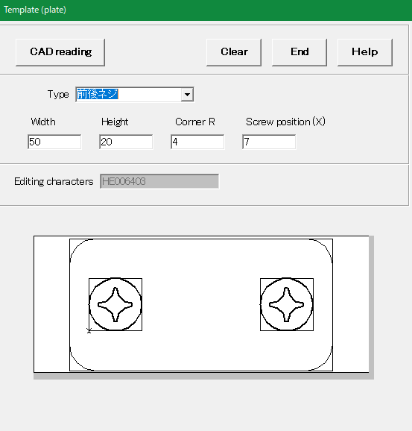

Brand balloon
 |  |  | ③―4
Create
Delete
 |  |  |  |  |  | ・Create：「風船番号設定」画面を表示し風船を作図する
 |  |  |  |  |  | ・Delete： 風船番号を削除する

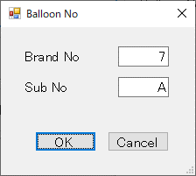

Grouping
 |  |  | ③―5
Base editing "CH"
"Add" editing "CH"
Relative position
Auto Dimensions
Released

 |  |  | 「親文字選択確認」画面を表示する
 |  |  |  |  |  | 「追加文字選択確認」画面を表示する |  |  | 「グループ化設定」画面を表示する |  |  |  | 「グループ化解放確認」画面を表示を表示する
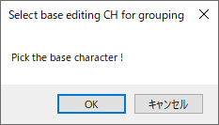
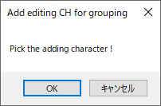



Auto Dimensions

Create
Delete
 |  |  |  |  |  | ・Create：自動的に寸法線を作図する
 |  |  |  |  |  | ・Delete：寸法線を削除する


Base line
 |  |  | ③―6
Create
Delete
 |  |  |  |  |  | ・Create：文字の基準線を設定する
 |  |  |  |  |  | ・Delete：文字の基準線を削除する

Arc placement
 |  |  | ③―7
Target "CH"
Radial direction
DIA direction
Create

 |  | 「ラベリング対象選択確認」 |  |  |  | 「径方向基準選択確認」画面を表示する |  |  | 「主方向基準選択確認」画面を表示する
 |  | 画面を表示する




 |  |  |  |  | 「ラベリング配置設定」画面を表示する

④「Brand drawing」

④「Brand drawing」メニュー

＜Advance CAD＞ | ＜Auto CAD＞

Brand drawing

Code table
Drawing "regist"
④―1
④―2

Code table
 | ④―1
Create
Delete
 |  |  |  | ・Create：ラベリングコード表を作図する
 |  |  |  | ・Delete：ラベリングコード表を削除する

 |  | 「コード表作成確認」 |  | 「コード表削除確認」 画面を表示する
 |  | 画面を表示する



Drawing "regist"
 | ④―2

 |  |  | 「図面登録」画面を表示する

⑤「Character search」



⑤「Character search」メニュー

＜Advance CAD＞ | ＜Auto CAD＞

Character search

Character search
⑤―1

Character search
 | ⑤―1
Primitive "CH"
Editing "CH" 1
Editing "CH" 2

 |  | 「刻印文字検索」 | 「編集文字検索」 画面を表示する | 「編集文字検索2」 画面を表示する
 |  | 画面を表示する

クラス構成図
メイン
ファイルI/O管理
基準線情報
CSVファイル読込
bmpファイル保存
DWGファイル保存/読込
DBアクセス
作図管理
設定情報管理
AT-B図面自動処理
手動/自動共通処理
DDE通信
iniファイル読込
タイヤ円情報
刻印文字情報
編集文字情報
グループ化情報
コード表情報
ラベリング配置情報
図面登録情報
タイヤ円作図
刻印文字の編集
基準線作図
編集文字の編集
ラベリングのグループ化
ラベリングコード表作図
共通定義/処理
作図ユーティリティ
幾何計算ユーティリティ
static
ログ出力
ラベリング配置

